Sayfa1
Test Senaryosu Şablonu
Gereksinim ID | TS ID/Numarası | TS/TD Adı | Test Adımları | Test Veri | Beklenen Sonuç | Sonuç | Hata No | Gerçekleşen Sonuç | GELİŞTİRİCİ NOTLARI
 | TD-0 | Kurs Numarası deneme | 1-İşkur E-Şubesi adresi browsera girilerek sayfasına girilir. 2.Kurs Numarası ilgili verinin girilemediği doğrulanır. | E-Şube Adresi :https://esube.iskur.gov.tr/Kurs/KursOnAir.aspx?ProgramTur=1 Kurs NO: abc | Kurs numarası alanına verinin girilemediği görülür. | GEÇTİ
 | TD-1 | Kurs Numarası deneme | 1-İşkur E-Şubesi adresi browsera girilerek sayfasına girilir. 2.Kurs Numarası ilgili veri alanına girilir. | E-Şube Adresi :https://esube.iskur.gov.tr/Kurs/KursOnAir.aspx?ProgramTur=1 Kurs NO: (!%) | Kurs numarası alanına verinin girilemediği görülür. | GEÇTİ
 | TD-2 | Kurs Numarası deneme | 1-İşkur E-Şubesi adresi browsera girilerek sayfasına girilir. 2.Kurs Numarası ilgili veri alanına girilir. | E-Şube Adresi :https://esube.iskur.gov.tr/Kurs/KursOnAir.aspx?ProgramTur=1 MAX KARAKTER:10 | Kurs numarası alanına verinin girilemediği görülür. | GEÇTİ
 | TD-3 | Ara Butonu deneme | 1-İşkur E-Şubesi adresi browsera girilerek sayfasına girilir. 2.Ara Butonuna tıklanılır | E-Şube Adresi :https://esube.iskur.gov.tr/Kurs/KursOnAir.aspx?ProgramTur=1 Veri girmeden,Direkt arama butonuna basılır | Hiç bir sonuç göstermemesi gerekir. | KALDI | 1 | 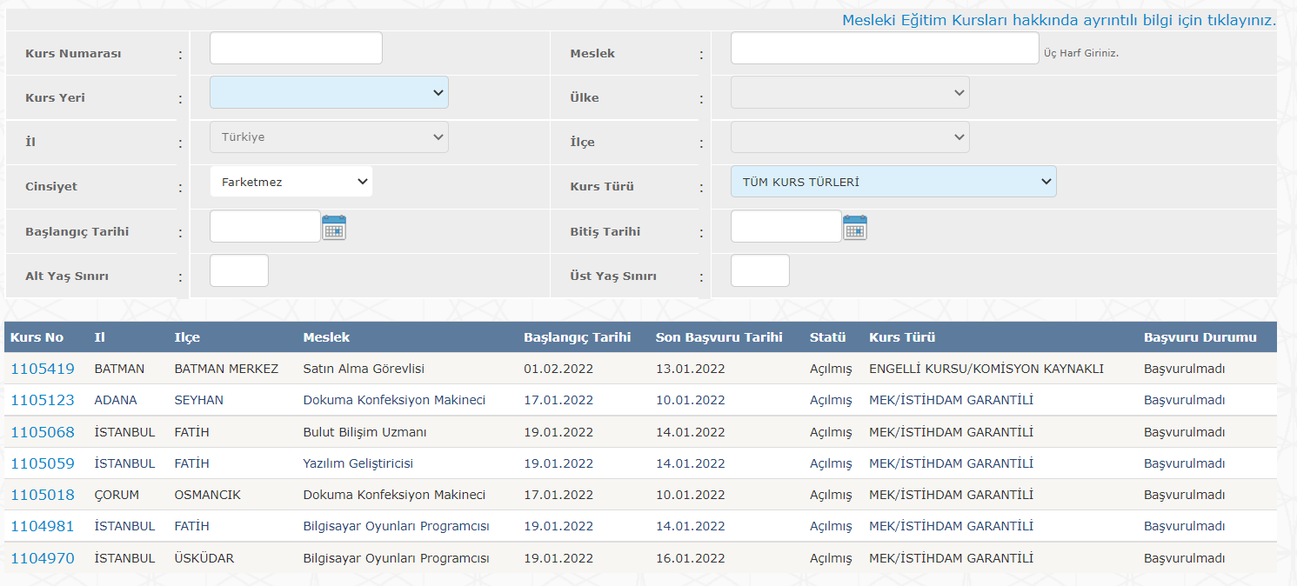 | ARAMA BUTONU İŞLEMLERİN SONUNA KONULMASI GEREKİR,BURADA İSE SOL ÜSTTE YANİ İŞLEMİN DAHA BAŞINDA OLDUĞU GÖRÜNÜYOR
 | TD-4 | Ara Butonu deneme | 1-İşkur E-Şubesi adresi browsera girilerek sayfasına girilir. 2.Önceden belirlenmiş çalışan kurs no girilir 3.Ara Butonuna tıklanılır | E-Şube Adresi :https://esube.iskur.gov.tr/Kurs/KursOnAir.aspx?ProgramTur=1 Kurs no:1105018 | Sadece kurs no:1105018 olanı göstermesi gerekir | GEÇTİ
1 | TD-5 | Temizle butonu deneme | 1-İşkur E-Şubesi adresi browsera girilerek sayfasına girilir. 2.Temizle butonuna tıklanılır | E-Şube Adresi :https://esube.iskur.gov.tr/Kurs/KursOnAir.aspx?ProgramTur=1 Kurs no:1105018 | Bütün girilen bilgilerin temizlenmesi | GEÇTİ |  |  | TEMİZLEYE BASILMASINA RAĞMEN EN ALTTAKİ ' Aradığınız kriterlere uygun kayıt bulunamadı.' UYARISI SİLİNMİYOR
 | TD-6 | Başlangıç tarihi deneme | 1-İşkur E-Şubesi adresi browsera girilerek sayfasına girilir. 2.BAŞLANGIÇ TARİHİNE VERİ GİRİLİR | E-Şube Adresi :https://esube.iskur.gov.tr/Kurs/KursOnAir.aspx?ProgramTur=1 Başlangıç tarihi:ASDASD | TARİH HARİCİ BAŞKA BİR VERİ GİRLMEMESİ | KALDI | 2
 | TD-7 | Başlangıç tarihi deneme | 1-İşkur E-Şubesi adresi browsera girilerek sayfasına girilir. 2.BAŞLANGIÇ TARİHİNE VERİ GİRİLİR | E-Şube Adresi :https://esube.iskur.gov.tr/Kurs/KursOnAir.aspx?ProgramTur=1 Başlangıç tarihi:30.01.2022 | 30.01.2022 BAŞLANGIÇ TARİHLİ KURSLARI GÖSTERMESİ | KALDI | 3 | 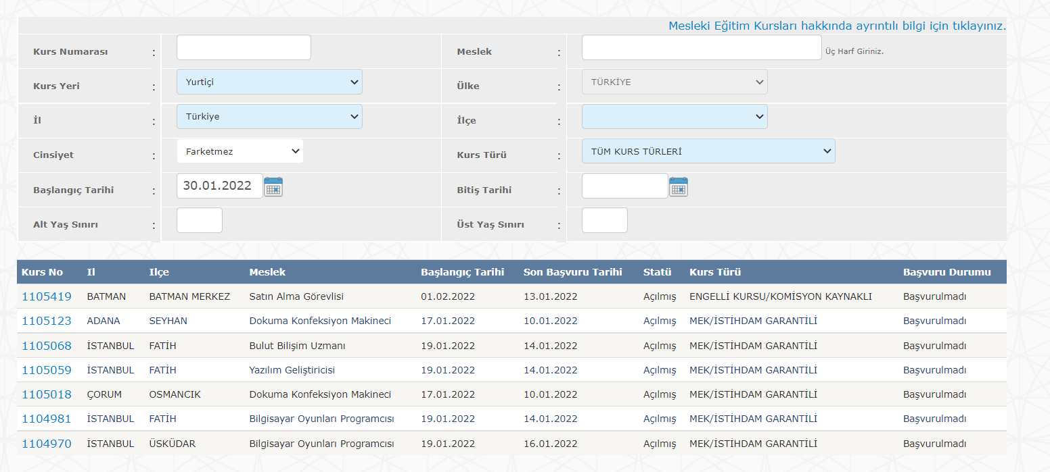 | TARİH ELDEN GİRİLMİŞTİR,TARİH SEÇME BUTONU ÜZERİNDEN YAPILMAMIŞTIR
 | TD-8 | Başlangıç tarihi deneme | 1-İşkur E-Şubesi adresi browsera girilerek sayfasına girilir. 2.BAŞLANGIÇ TARİHİNE VERİ GİRİLİR | E-Şube Adresi :https://esube.iskur.gov.tr/Kurs/KursOnAir.aspx?ProgramTur=1 Başlangıç tarihi:30.01.2022 | 30.01.2022 BAŞLANGIÇ TARİHLİ KURSLARI GÖSTERMESİ | GEÇTİ |  |  | TARİH,TARİH SEÇME BUTONU ÜZERİNDEN SEÇİLEREK GİRİLDİ
 | TD-9 | Başlangıç tarihi deneme | 1-İşkur E-Şubesi adresi browsera girilerek sayfasına girilir. 2.BAŞLANGIÇ TARİHİNE VERİ GİRİLİR | E-Şube Adresi :https://esube.iskur.gov.tr/Kurs/KursOnAir.aspx?ProgramTur=1 Başlangıç tarihi:SDFSD | Hiç bir sonuç göstermemesi gerekir. | GEÇTİ |  | 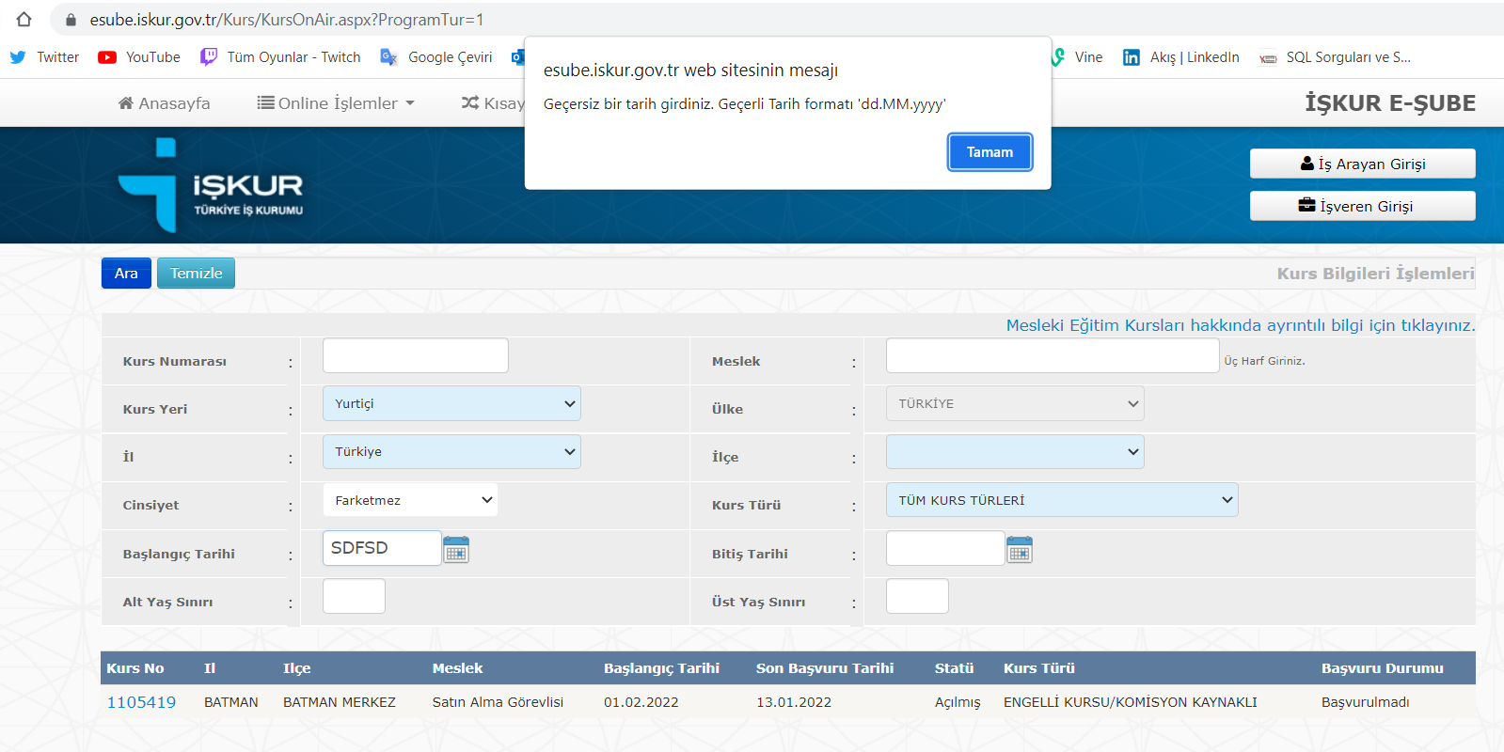 | ARAMA BUTONUNA TIKLANDI VE HATA MESAJI GÖSTERİLDİ
 | TD-10 | ALT YAŞ SINIRI DENEME | 1-İşkur E-Şubesi adresi browsera girilerek sayfasına girilir. 2.ALT YAŞ SINIRI VERİSİ GİRİLİR | E-Şube Adresi :https://esube.iskur.gov.tr/Kurs/KursOnAir.aspx?ProgramTur=1 ALT YAŞ SINIRI:0 | Hiç bir sonuç göstermemesi gerekir. | KALDI | 4 | 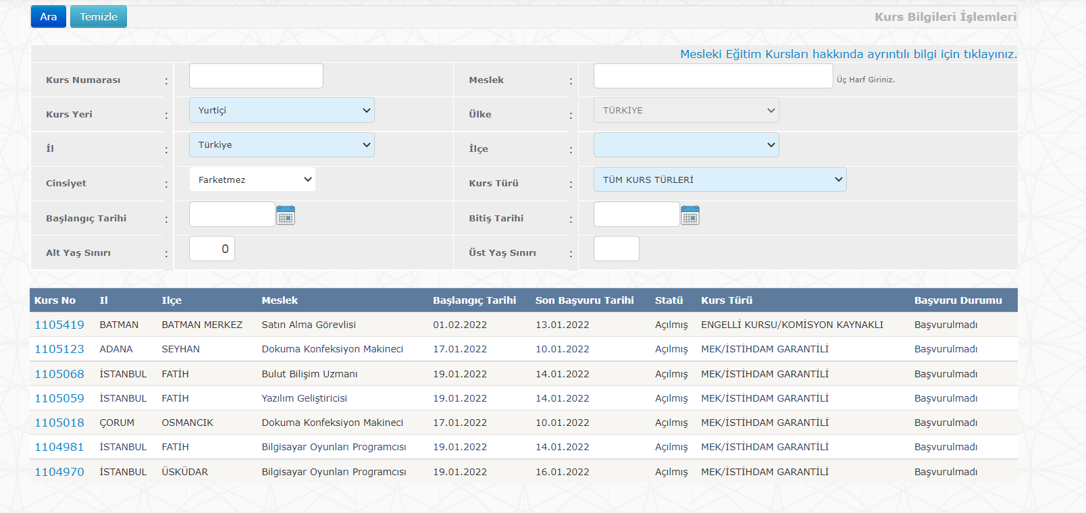
 | TD-11 | ALT YAŞ SINIRI DENEME | 1-İşkur E-Şubesi adresi browsera girilerek sayfasına girilir. 2.ALT YAŞ SINIRI VERİSİ GİRİLİR | E-Şube Adresi :https://esube.iskur.gov.tr/Kurs/KursOnAir.aspx?ProgramTur=1 ALT YAŞ SINIRI:17 | Hiç bir sonuç göstermemesi gerekir. | KALDI | 5 | 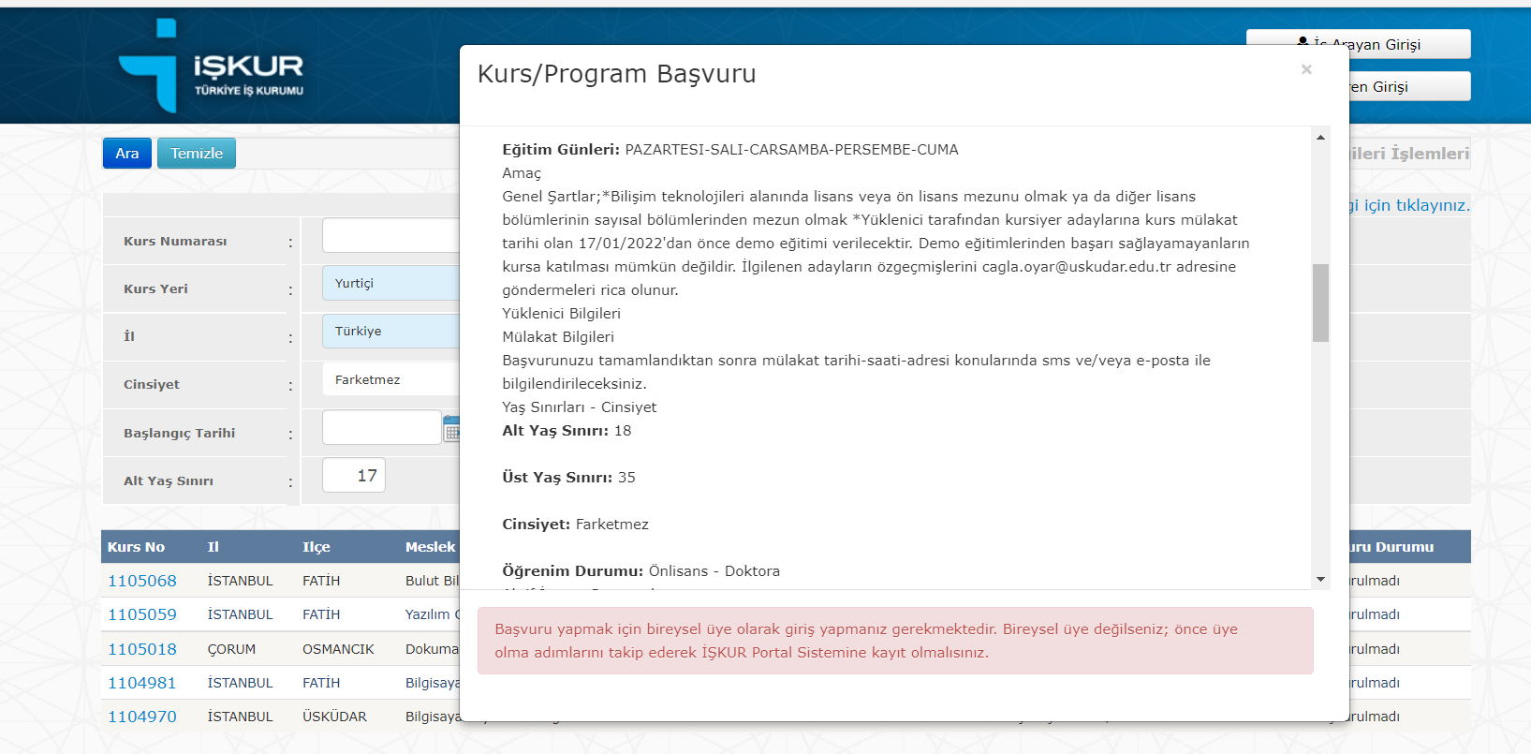 | MİN ALT YAŞ SINIRI:18 BATMAN VE ADANA İLANI MİN:16
 | TD-12 | ALT YAŞ SINIRI DENEME | 1-İşkur E-Şubesi adresi browsera girilerek sayfasına girilir. 2.ALT YAŞ SINIRI VERİSİ GİRİLİR | E-Şube Adresi :https://esube.iskur.gov.tr/Kurs/KursOnAir.aspx?ProgramTur=1 ALT YAŞ SINIRI:18 | ALT YAŞ SINIRI:18 VE ÜSTÜNÜ GÖSTERMESİ GEREKİR | GEÇTİ
 | TD-13 | ALT YAŞ SINIRI DENEME | 1-İşkur E-Şubesi adresi browsera girilerek sayfasına girilir. 2.ALT YAŞ SINIRI VERİSİ GİRİLİR | E-Şube Adresi :https://esube.iskur.gov.tr/Kurs/KursOnAir.aspx?ProgramTur=1 ALT YAŞ SINIRI:19 | ALT YAŞ SINIRI:19 VE ÜSTÜNÜ GÖSTERMESİ GEREKİR | KALDI | 6
 | TD-14 | ALT YAŞ SINIRI DENEME | 1-İşkur E-Şubesi adresi browsera girilerek sayfasına girilir. 2.ALT YAŞ SINIRI VERİSİ GİRİLİR | E-Şube Adresi :https://esube.iskur.gov.tr/Kurs/KursOnAir.aspx?ProgramTur=1 ALT YAŞ SINIRI:20 | ALT YAŞ SINIRI:20VE ÜSTÜNÜ GÖSTERMESİ GEREKİR | KALDI | 7
 | TD-15 | ALT YAŞ SINIRI DENEME | 1-İşkur E-Şubesi adresi browsera girilerek sayfasına girilir. 2.ALT YAŞ SINIRI VERİSİ GİRİLİR | E-Şube Adresi :https://esube.iskur.gov.tr/Kurs/KursOnAir.aspx?ProgramTur=1 ALT YAŞ SINIRI:21 | ALT YAŞ SINIRI:21 VE ÜSTÜNÜ GÖSTERMESİ GEREKİR | KALDI | 8
 | TD-16 | ALT YAŞ SINIRI DENEME | 1-İşkur E-Şubesi adresi browsera girilerek sayfasına girilir. 2.ALT YAŞ SINIRI VERİSİ GİRİLİR | E-Şube Adresi :https://esube.iskur.gov.tr/Kurs/KursOnAir.aspx?ProgramTur=1 ALT YAŞ SINIRI:22 | ALT YAŞ SINIRI:22 VE ÜSTÜNÜ GÖSTERMESİ GEREKİR | KALDI | 9
 | TD-17 | ALT YAŞ SINIRI DENEME | 1-İşkur E-Şubesi adresi browsera girilerek sayfasına girilir. 2.ALT YAŞ SINIRI VERİSİ GİRİLİR | E-Şube Adresi :https://esube.iskur.gov.tr/Kurs/KursOnAir.aspx?ProgramTur=1 ALT YAŞ SINIRI:23 | ALT YAŞ SINIRI:23 VE ÜSTÜNÜ GÖSTERMESİ GEREKİR | KALDI | 10
 | TD-18 | ALT YAŞ SINIRI DENEME | 1-İşkur E-Şubesi adresi browsera girilerek sayfasına girilir. 2.ALT YAŞ SINIRI VERİSİ GİRİLİR | E-Şube Adresi :https://esube.iskur.gov.tr/Kurs/KursOnAir.aspx?ProgramTur=1 ALT YAŞ SINIRI:24 | ALT YAŞ SINIRI:24 VE ÜSTÜNÜ GÖSTERMESİ GEREKİR | KALDI | 11
 | TD-19 | ALT YAŞ SINIRI DENEME | 1-İşkur E-Şubesi adresi browsera girilerek sayfasına girilir. 2.ALT YAŞ SINIRI VERİSİ GİRİLİR | E-Şube Adresi :https://esube.iskur.gov.tr/Kurs/KursOnAir.aspx?ProgramTur=1 ALT YAŞ SINIRI:25 | ALT YAŞ SINIRI:25 VE ÜSTÜNÜ GÖSTERMESİ GEREKİR | KALDI | 12
 | TD-20 | ALT YAŞ SINIRI DENEME | 1-İşkur E-Şubesi adresi browsera girilerek sayfasına girilir. 2.ALT YAŞ SINIRI VERİSİ GİRİLİR | E-Şube Adresi :https://esube.iskur.gov.tr/Kurs/KursOnAir.aspx?ProgramTur=1 ALT YAŞ SINIRI:26 | ALT YAŞ SINIRI:26 VE ÜSTÜNÜ GÖSTERMESİ GEREKİR | KALDI | 13
 | TD-21 | ALT YAŞ SINIRI DENEME | 1-İşkur E-Şubesi adresi browsera girilerek sayfasına girilir. 2.ALT YAŞ SINIRI VERİSİ GİRİLİR | E-Şube Adresi :https://esube.iskur.gov.tr/Kurs/KursOnAir.aspx?ProgramTur=1 ALT YAŞ SINIRI:27 | ALT YAŞ SINIRI:27 VE ÜSTÜNÜ GÖSTERMESİ GEREKİR | KALDI | 14
 | TD-22 | ALT YAŞ SINIRI DENEME | 1-İşkur E-Şubesi adresi browsera girilerek sayfasına girilir. 2.ALT YAŞ SINIRI VERİSİ GİRİLİR | E-Şube Adresi :https://esube.iskur.gov.tr/Kurs/KursOnAir.aspx?ProgramTur=1 ALT YAŞ SINIRI:28 | ALT YAŞ SINIRI:28 VE ÜSTÜNÜ GÖSTERMESİ GEREKİR | KALDI | 15
 | TD-23 | ALT YAŞ SINIRI DENEME | 1-İşkur E-Şubesi adresi browsera girilerek sayfasına girilir. 2.ALT YAŞ SINIRI VERİSİ GİRİLİR | E-Şube Adresi :https://esube.iskur.gov.tr/Kurs/KursOnAir.aspx?ProgramTur=1 ALT YAŞ SINIRI:29 | ALT YAŞ SINIRI:29 VE ÜSTÜNÜ GÖSTERMESİ GEREKİR | KALDI | 16
 | TD-24 | ALT YAŞ SINIRI DENEME | 1-İşkur E-Şubesi adresi browsera girilerek sayfasına girilir. 2.ALT YAŞ SINIRI VERİSİ GİRİLİR | E-Şube Adresi :https://esube.iskur.gov.tr/Kurs/KursOnAir.aspx?ProgramTur=1 ALT YAŞ SINIRI:30 | ALT YAŞ SINIRI:30 VE ÜSTÜNÜ GÖSTERMESİ GEREKİR | KALDI | 17
 | TD-25 | ALT YAŞ SINIRI DENEME | 1-İşkur E-Şubesi adresi browsera girilerek sayfasına girilir. 2.ALT YAŞ SINIRI VERİSİ GİRİLİR | E-Şube Adresi :https://esube.iskur.gov.tr/Kurs/KursOnAir.aspx?ProgramTur=1 ALT YAŞ SINIRI:31 | ALT YAŞ SINIRI:31 VE ÜSTÜNÜ GÖSTERMESİ GEREKİR | KALDI | 18
 | TD-26 | ALT YAŞ SINIRI DENEME | 1-İşkur E-Şubesi adresi browsera girilerek sayfasına girilir. 2.ALT YAŞ SINIRI VERİSİ GİRİLİR | E-Şube Adresi :https://esube.iskur.gov.tr/Kurs/KursOnAir.aspx?ProgramTur=1 ALT YAŞ SINIRI:32 | ALT YAŞ SINIRI:32 VE ÜSTÜNÜ GÖSTERMESİ GEREKİR | KALDI | 19
 | TD-27 | ALT YAŞ SINIRI DENEME | 1-İşkur E-Şubesi adresi browsera girilerek sayfasına girilir. 2.ALT YAŞ SINIRI VERİSİ GİRİLİR | E-Şube Adresi :https://esube.iskur.gov.tr/Kurs/KursOnAir.aspx?ProgramTur=1 ALT YAŞ SINIRI:33 | ALT YAŞ SINIRI:33 VE ÜSTÜNÜ GÖSTERMESİ GEREKİR | KALDI | 20
 | TD-28 | ALT YAŞ SINIRI DENEME | 1-İşkur E-Şubesi adresi browsera girilerek sayfasına girilir. 2.ALT YAŞ SINIRI VERİSİ GİRİLİR | E-Şube Adresi :https://esube.iskur.gov.tr/Kurs/KursOnAir.aspx?ProgramTur=1 ALT YAŞ SINIRI:34 | ALT YAŞ SINIRI:34 VE ÜSTÜNÜ GÖSTERMESİ GEREKİR | KALDI | 21
 | TD-29 | ALT YAŞ SINIRI DENEME | 1-İşkur E-Şubesi adresi browsera girilerek sayfasına girilir. 2.ALT YAŞ SINIRI VERİSİ GİRİLİR | E-Şube Adresi :https://esube.iskur.gov.tr/Kurs/KursOnAir.aspx?ProgramTur=1 ALT YAŞ SINIRI:35 | ALT YAŞ SINIRI:35 VE ÜSTÜNÜ GÖSTERMESİ GEREKİR | KALDI | 22 |  | MAX ÜST YAŞ SINIRI:35
 | TD-30 | ALT YAŞ SINIRI DENEME | 1-İşkur E-Şubesi adresi browsera girilerek sayfasına girilir. 2.ALT YAŞ SINIRI VERİSİ GİRİLİR | E-Şube Adresi :https://esube.iskur.gov.tr/Kurs/KursOnAir.aspx?ProgramTur=1 ALT YAŞ SINIRI:1 | Hiç bir sonuç göstermemesi gerekir. | KALDI | 22
 | TD-31 | ALT YAŞ SINIRI DENEME | 1-İşkur E-Şubesi adresi browsera girilerek sayfasına girilir. 2.ALT YAŞ SINIRI VERİSİ GİRİLİR | E-Şube Adresi :https://esube.iskur.gov.tr/Kurs/KursOnAir.aspx?ProgramTur=1 ALT YAŞ SINIRI:2 | Hiç bir sonuç göstermemesi gerekir. | KALDI | 23
 | TD-32 | ALT YAŞ SINIRI DENEME | 1-İşkur E-Şubesi adresi browsera girilerek sayfasına girilir. 2.ALT YAŞ SINIRI VERİSİ GİRİLİR | E-Şube Adresi :https://esube.iskur.gov.tr/Kurs/KursOnAir.aspx?ProgramTur=1 ALT YAŞ SINIRI:3 | Hiç bir sonuç göstermemesi gerekir. | KALDI | 24
 | TD-33 | ALT YAŞ SINIRI DENEME | 1-İşkur E-Şubesi adresi browsera girilerek sayfasına girilir. 2.ALT YAŞ SINIRI VERİSİ GİRİLİR | E-Şube Adresi :https://esube.iskur.gov.tr/Kurs/KursOnAir.aspx?ProgramTur=1 ALT YAŞ SINIRI:4 | Hiç bir sonuç göstermemesi gerekir. | KALDI | 25
 | TD-34 | ALT YAŞ SINIRI DENEME | 1-İşkur E-Şubesi adresi browsera girilerek sayfasına girilir. 2.ALT YAŞ SINIRI VERİSİ GİRİLİR | E-Şube Adresi :https://esube.iskur.gov.tr/Kurs/KursOnAir.aspx?ProgramTur=1 ALT YAŞ SINIRI:5 | Hiç bir sonuç göstermemesi gerekir. | KALDI | 26
 | TD-35 | ALT YAŞ SINIRI DENEME | 1-İşkur E-Şubesi adresi browsera girilerek sayfasına girilir. 2.ALT YAŞ SINIRI VERİSİ GİRİLİR | E-Şube Adresi :https://esube.iskur.gov.tr/Kurs/KursOnAir.aspx?ProgramTur=1 ALT YAŞ SINIRI:6 | Hiç bir sonuç göstermemesi gerekir. | KALDI | 27
 | TD-36 | ALT YAŞ SINIRI DENEME | 1-İşkur E-Şubesi adresi browsera girilerek sayfasına girilir. 2.ALT YAŞ SINIRI VERİSİ GİRİLİR | E-Şube Adresi :https://esube.iskur.gov.tr/Kurs/KursOnAir.aspx?ProgramTur=1 ALT YAŞ SINIRI:7 | Hiç bir sonuç göstermemesi gerekir. | KALDI | 28
 | TD-37 | ALT YAŞ SINIRI DENEME | 1-İşkur E-Şubesi adresi browsera girilerek sayfasına girilir. 2.ALT YAŞ SINIRI VERİSİ GİRİLİR | E-Şube Adresi :https://esube.iskur.gov.tr/Kurs/KursOnAir.aspx?ProgramTur=1 ALT YAŞ SINIRI:8 | Hiç bir sonuç göstermemesi gerekir. | KALDI | 29
 | TD-38 | ALT YAŞ SINIRI DENEME | 1-İşkur E-Şubesi adresi browsera girilerek sayfasına girilir. 2.ALT YAŞ SINIRI VERİSİ GİRİLİR | E-Şube Adresi :https://esube.iskur.gov.tr/Kurs/KursOnAir.aspx?ProgramTur=1 ALT YAŞ SINIRI:9 | Hiç bir sonuç göstermemesi gerekir. | KALDI | 30
 | TD-39 | ALT YAŞ SINIRI DENEME | 1-İşkur E-Şubesi adresi browsera girilerek sayfasına girilir. 2.ALT YAŞ SINIRI VERİSİ GİRİLİR | E-Şube Adresi :https://esube.iskur.gov.tr/Kurs/KursOnAir.aspx?ProgramTur=1 ALT YAŞ SINIRI:10 | Hiç bir sonuç göstermemesi gerekir. | KALDI | 31
 | TD-40 | ALT YAŞ SINIRI DENEME | 1-İşkur E-Şubesi adresi browsera girilerek sayfasına girilir. 2.ALT YAŞ SINIRI VERİSİ GİRİLİR | E-Şube Adresi :https://esube.iskur.gov.tr/Kurs/KursOnAir.aspx?ProgramTur=1 ALT YAŞ SINIRI:11 | Hiç bir sonuç göstermemesi gerekir. | KALDI | 32
 | TD-41 | ALT YAŞ SINIRI DENEME | 1-İşkur E-Şubesi adresi browsera girilerek sayfasına girilir. 2.ALT YAŞ SINIRI VERİSİ GİRİLİR | E-Şube Adresi :https://esube.iskur.gov.tr/Kurs/KursOnAir.aspx?ProgramTur=1 ALT YAŞ SINIRI:12 | Hiç bir sonuç göstermemesi gerekir. | KALDI | 33
 | TD-42 | ALT YAŞ SINIRI DENEME | 1-İşkur E-Şubesi adresi browsera girilerek sayfasına girilir. 2.ALT YAŞ SINIRI VERİSİ GİRİLİR | E-Şube Adresi :https://esube.iskur.gov.tr/Kurs/KursOnAir.aspx?ProgramTur=1 ALT YAŞ SINIRI:13 | Hiç bir sonuç göstermemesi gerekir. | KALDI | 34
 | TD-43 | ALT YAŞ SINIRI DENEME | 1-İşkur E-Şubesi adresi browsera girilerek sayfasına girilir. 2.ALT YAŞ SINIRI VERİSİ GİRİLİR | E-Şube Adresi :https://esube.iskur.gov.tr/Kurs/KursOnAir.aspx?ProgramTur=1 ALT YAŞ SINIRI:14 | Hiç bir sonuç göstermemesi gerekir. | KALDI | 35
 | TD-44 | ALT YAŞ SINIRI DENEME | 1-İşkur E-Şubesi adresi browsera girilerek sayfasına girilir. 2.ALT YAŞ SINIRI VERİSİ GİRİLİR | E-Şube Adresi :https://esube.iskur.gov.tr/Kurs/KursOnAir.aspx?ProgramTur=1 ALT YAŞ SINIRI:15 | Hiç bir sonuç göstermemesi gerekir. | KALDI | 36
 | TD-45 | ALT YAŞ SINIRI DENEME | 1-İşkur E-Şubesi adresi browsera girilerek sayfasına girilir. 2.ALT YAŞ SINIRI VERİSİ GİRİLİR | E-Şube Adresi :https://esube.iskur.gov.tr/Kurs/KursOnAir.aspx?ProgramTur=1 ALT YAŞ SINIRI:16 | Hiç bir sonuç göstermemesi gerekir. | KALDI | 37
 | TD-46 | ALT YAŞ SINIRI DENEME | 1-İşkur E-Şubesi adresi browsera girilerek sayfasına girilir. 2.ALT YAŞ SINIRI VERİSİ GİRİLİR | E-Şube Adresi :https://esube.iskur.gov.tr/Kurs/KursOnAir.aspx?ProgramTur=1 ALT YAŞ SINIRI:99 | Hiç bir sonuç göstermemesi gerekir. | GEÇTİ | 38 |  | MAX 99 SAYISI GİRİLE BİLİYOR
 | TD-47 | Meslek DENEME | 1-İşkur E-Şubesi adresi browsera girilerek sayfasına girilir. 2.MESLEK VERİSİ GİRİLİR | E-Şube Adresi :https://esube.iskur.gov.tr/Kurs/KursOnAir.aspx?ProgramTur=1 MESLEK:Y | Hiç bir sonuç göstermemesi gerekir. | KALDI | 39 | 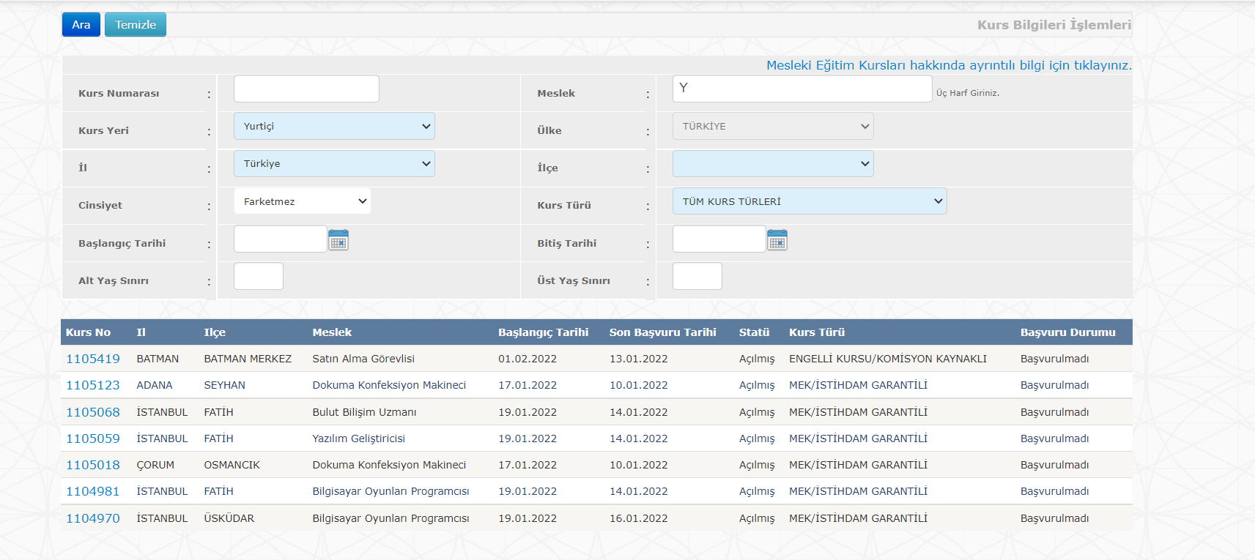 | MİNİMUM 3 HARF GİRİLMELİ VE SONUÇ GÖSTERİLMELİ
 | TD-48 | Meslek DENEME | 1-İşkur E-Şubesi adresi browsera girilerek sayfasına girilir. 2.MESLEK VERİSİ GİRİLİR | E-Şube Adresi :https://esube.iskur.gov.tr/Kurs/KursOnAir.aspx?ProgramTur=1 MESLEK:YA | Hiç bir sonuç göstermemesi gerekir. | KALDI | 40 | 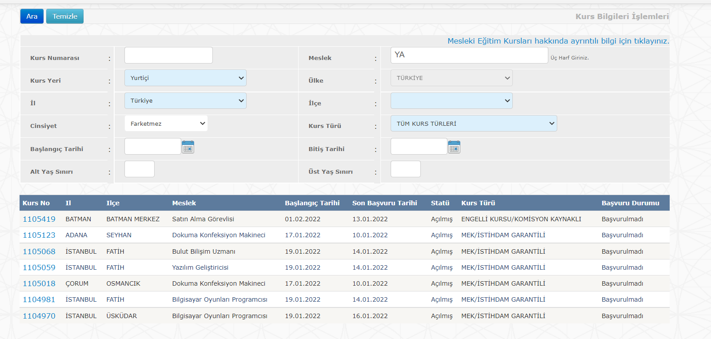 | MİNİMUM 3 HARF GİRİLMELİ VE SONUÇ GÖSTERİLMELİ
 | TD-49 | Meslek DENEME | 1-İşkur E-Şubesi adresi browsera girilerek sayfasına girilir. 2.MESLEK VERİSİ GİRİLİR | E-Şube Adresi :https://esube.iskur.gov.tr/Kurs/KursOnAir.aspx?ProgramTur=1 MESLEK:YAZ | YAZ' İLE BAŞLAYAN MESLEKLERİ GÖSTERMELİ | KALDI | 41 | 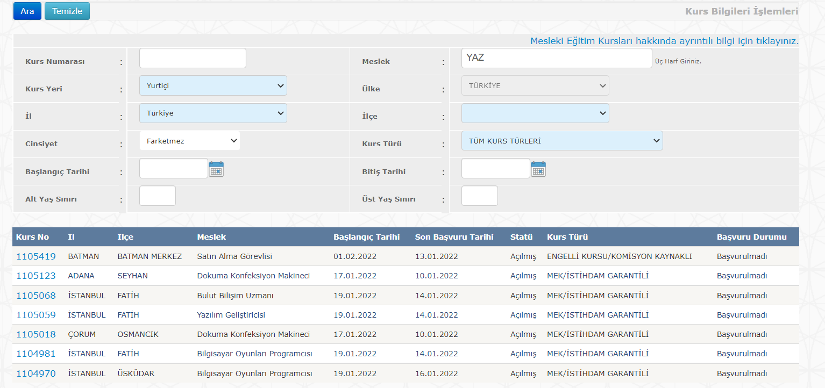 | NEREDEYSE YAZILIM GELİŞTİRİCİ HARİÇ HER TÜRLÜ SONUCU GÖSTERİYOR,GÖSTERMEMESİ GEREKİYOR
 | TD-50 | Meslek DENEME | 1-İşkur E-Şubesi adresi browsera girilerek sayfasına girilir. 2.ALT YAŞ SINIRI VERİSİ GİRİLİR | E-Şube Adresi :https://esube.iskur.gov.tr/Kurs/KursOnAir.aspx?ProgramTur=1 MESLEK:Yazılım Geliştiricisi | Yazılım Geliştiricisİ MESLEĞİNİ GÖSTERMELİ | GEÇTİ |  |  | MESLEK TEXTBOXUNA 'YAZILIM GELİŞTİRİCİ' YAZIP ALTTA ÇIKAN COMBOBOXTAN YAZILIM GELİŞTİRİCİYE TIKLAYIP ARATIRSANIZ İSTEDİĞİNİZ SONUCU ALABİLİYORSUNUZ,TIKLAMAZ İSENİZ RANDOM SÜREKLİ GÖSTERDİĞİ SONUÇLARI GÖSTERİYOR
 | TD-51 | İLÇE DENEME | 1-İşkur E-Şubesi adresi browsera girilerek sayfasına girilir. 2.İLÇE VERİSİ | E-Şube Adresi :https://esube.iskur.gov.tr/Kurs/KursOnAir.aspx?ProgramTur=1 İLÇE: | SEÇİLEN İLÇELERDEKİ KURSLARI GÖSTERMELİ | KALDI | 42 |  | İLÇE BİLGİSİ GİRİLEMİYOR
 | TD-52 | KURS TÜRÜ DENEME | 1-İşkur E-Şubesi adresi browsera girilerek sayfasına girilir. 2.KURS TÜRÜ VERİSİ GİRİLİR | E-Şube Adresi :https://esube.iskur.gov.tr/Kurs/KursOnAir.aspx?ProgramTur=1 KURS TÜRÜ:TÜM KURS TÜRLERİ | TÜM KURS TÜRLERİNİ GÖSTERMELİ | GEÇTİ
 | TD-53 | KURS TÜRÜ DENEME | 1-İşkur E-Şubesi adresi browsera girilerek sayfasına girilir. 2.KURS TÜRÜ VERİSİ GİRİLİR | E-Şube Adresi :https://esube.iskur.gov.tr/Kurs/KursOnAir.aspx?ProgramTur=1 KURS TÜRÜ:ENGELLİ KURSU/KOMİSYON KAYNAKLI | ENGELLİ KURSU/KOMİSYON KAYNAKLI OLANLARI GÖSTERMELİ | GEÇTİ
 | TD-54 | KURS TÜRÜ DENEME | 1-İşkur E-Şubesi adresi browsera girilerek sayfasına girilir. 2.KURS TÜRÜ VERİSİ GİRİLİR | E-Şube Adresi :https://esube.iskur.gov.tr/Kurs/KursOnAir.aspx?ProgramTur=1 KURS TÜRÜ:MEK/İSTİHDAM GARANTİLİ | MEK/İSTİHDAM GARANTİLİ OLANLARI GÖSTERMELİ | GEÇTİ
 | TD-55 | KURS TÜRÜ DENEME | 1-İşkur E-Şubesi adresi browsera girilerek sayfasına girilir. 2.KURS TÜRÜ VERİSİ GİRİLİR | E-Şube Adresi :https://esube.iskur.gov.tr/Kurs/KursOnAir.aspx?ProgramTur=1 KURS TÜRÜ:ENGELLİ KURSU/KURUM KAYNAKLI | ENGELLİ KURSU/KURUM KAYNAKLI OLANLARI GÖSTERMELİ | GEÇTİ
 | TD-56 | KURS TÜRÜ DENEME | 1-İşkur E-Şubesi adresi browsera girilerek sayfasına girilir. 2.KURS TÜRÜ VERİSİ GİRİLİR | E-Şube Adresi :https://esube.iskur.gov.tr/Kurs/KursOnAir.aspx?ProgramTur=1 KURS TÜRÜ:MEK/İSTİHDAM GARANTİSİZ | MEK/İSTİHDAM GARANTİSİZ OLANLARI GÖSTERMELİ | GEÇTİ
 | TD-57 | BİTİŞ TARİHİ DENEME | 1-İşkur E-Şubesi adresi browsera girilerek sayfasına girilir. 2.BİTİŞ TARİHİ VERİSİ GİRİLİR | E-Şube Adresi :https://esube.iskur.gov.tr/Kurs/KursOnAir.aspx?ProgramTur=1 BİTİŞ TARİHİ:ASD | HATA MESAJI VERMESİ GEREKİR | GEÇTİ |  |  | TEMİZLEYE BASINCA YİNE HATA MESAJI VERİYOR
 | TD-58 | BİTİŞ TARİHİ DENEME | 1-İşkur E-Şubesi adresi browsera girilerek sayfasına girilir. 2.BİTİŞ TARİHİ VERİSİ GİRİLİR | E-Şube Adresi :https://esube.iskur.gov.tr/Kurs/KursOnAir.aspx?ProgramTur=1 BİTİŞ TARİHİ:30.01.2022 | 30.01.2022 BİTİŞ TARİHLİ OLAN BÜTÜN KURSLARI GETİRMESİ GEREKİR | GEÇTİ |  |  | TARİH EL İLE GİRİLMİŞTİR
 | TD-59 | BİTİŞ TARİHİ DENEME | 1-İşkur E-Şubesi adresi browsera girilerek sayfasına girilir. 2.BİTİŞ TARİHİ VERİSİ GİRİLİR | E-Şube Adresi :https://esube.iskur.gov.tr/Kurs/KursOnAir.aspx?ProgramTur=1 BİTİŞ TARİHİ:13.01.2022 | 13.01.2022 BİTİŞ TARİHLİ OLAN KURSLARI GETİRMESİ GEREKİR | GEÇTİ |  |  | TARİH SEÇİLEREK GİRİLMİŞTİR
 | TD-60 | BİTİŞ TARİHİ DENEME | 1-İşkur E-Şubesi adresi browsera girilerek sayfasına girilir. 2.BİTİŞ TARİHİ VERİSİ GİRİLİR | E-Şube Adresi :https://esube.iskur.gov.tr/Kurs/KursOnAir.aspx?ProgramTur=1 BİTİŞ TARİHİ:04.05.2022 | 14.05.2022 BİTİŞ TARİHLİ OLAN KURSLARI GETİRMESİ GEREKİR | GEÇTİ |  |  | TARİH EL İLE GİRİLMİŞTİR
 | TD-61 | BİTİŞ TARİHİ DENEME | 1-İşkur E-Şubesi adresi browsera girilerek sayfasına girilir. 2.BİTİŞ TARİHİ VERİSİ GİRİLİR | E-Şube Adresi :https://esube.iskur.gov.tr/Kurs/KursOnAir.aspx?ProgramTur=1 BİTİŞ TARİHİ:04.05.2022 | 14.05.2022 BİTİŞ TARİHLİ OLAN KURSLARI GETİRMESİ GEREKİR | GEÇTİ |  |  | TARİH SEÇİLEREK GİRİLMİŞTİR
 | TD-62 | BİTİŞ TARİHİ DENEME | 1-İşkur E-Şubesi adresi browsera girilerek sayfasına girilir. 2.BİTİŞ TARİHİ VERİSİ GİRİLİR | E-Şube Adresi :https://esube.iskur.gov.tr/Kurs/KursOnAir.aspx?ProgramTur=1 BİTİŞ TARİHİ:35.13.2354 | HATA MESAJI VERMESİ GEREKİR | GEÇTİ
 | TD-63 | ÜST YAŞ SINIRI | 1-İşkur E-Şubesi adresi browsera girilerek sayfasına girilir. 2.ÜST YAŞ SINIRI VERİSİ GİRİLİR | E-Şube Adresi :https://esube.iskur.gov.tr/Kurs/KursOnAir.aspx?ProgramTur=1 ÜST YAŞ SINIRI:34 | ÜST YAŞ SINIRI 34 VE ALTINI GÖSTERMELİ | GEÇTİ
 | TD-64 | ÜST YAŞ SINIRI | 1-İşkur E-Şubesi adresi browsera girilerek sayfasına girilir. 2.ÜST YAŞ SINIRI VERİSİ GİRİLİR | E-Şube Adresi :https://esube.iskur.gov.tr/Kurs/KursOnAir.aspx?ProgramTur=1 ÜST YAŞ SINIRI:35 | ÜST YAŞ SINIRI 35VE ALTINI GÖSTERMELİ | GEÇTİ
 | TD-65 | ÜST YAŞ SINIRI | 1-İşkur E-Şubesi adresi browsera girilerek sayfasına girilir. 2.ÜST YAŞ SINIRI VERİSİ GİRİLİR | E-Şube Adresi :https://esube.iskur.gov.tr/Kurs/KursOnAir.aspx?ProgramTur=1 ÜST YAŞ SINIRI:55 | ÜST YAŞ SINIRI 55 VE ALTINI GÖSTERMELİ | GEÇTİ
 | TD-66 | ÜST YAŞ SINIRI | 1-İşkur E-Şubesi adresi browsera girilerek sayfasına girilir. 2.ÜST YAŞ SINIRI VERİSİ GİRİLİR | E-Şube Adresi :https://esube.iskur.gov.tr/Kurs/KursOnAir.aspx?ProgramTur=1 ÜST YAŞ SINIRI:56 | ÜST YAŞ SINIRI 56 VE ALTINI GÖSTERMELİ | KALDI | 43 | 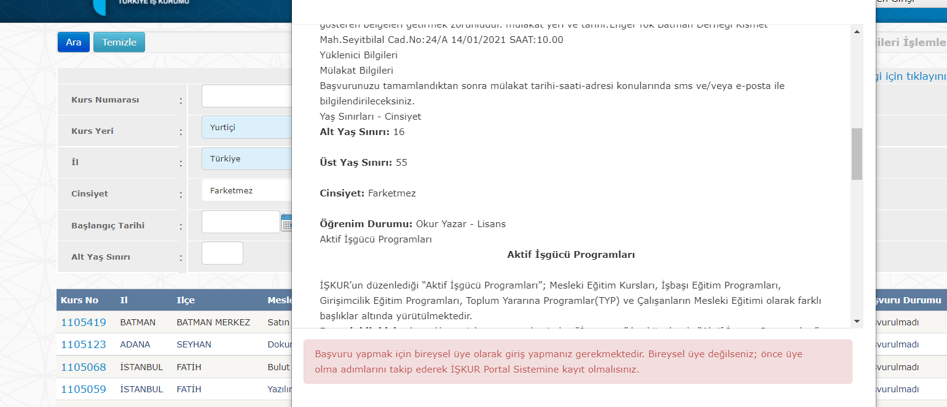 | MAX ÜST SINIR YAŞI 55
 | TD-67 | ÜST YAŞ SINIRI | 1-İşkur E-Şubesi adresi browsera girilerek sayfasına girilir. 2.ÜST YAŞ SINIRI VERİSİ GİRİLİR | E-Şube Adresi :https://esube.iskur.gov.tr/Kurs/KursOnAir.aspx?ProgramTur=1 ÜST YAŞ SINIRI:99 | ÜST YAŞ SINIRI 99 VE ALTINI GÖSTERMELİ | KALDI |  |  | MAX 99 GİRİLE BİLİYOR

 | TD-68 | ARAMA MOTORU DENEME | 1-İşkur E-Şubesi adresi browsera girilerek sayfasına girilir. 2.ÜST YAŞ SINIRI VERİSİ GİRİLİR | E-Şube Adresi https://esube.iskur.gov.tr/Istihdam/AcikIsIlanAra.aspx ARAMA: | ARAMA MOTORU BOŞ ARATILDIĞINDA BÜTÜN SONUÇLARI GÖSTERİR | GEÇTİ
 | TD-69 | ARAMA MOTORU DENEME | 1-İşkur E-Şubesi adresi browsera girilerek sayfasına girilir. 2.ÜST YAŞ SINIRI VERİSİ GİRİLİR | E-Şube Adresi https://esube.iskur.gov.tr/Istihdam/AcikIsIlanAra.aspx ARAMA:Y | ARAMA MOTORUNA 'Y' HARFİ YAZILIP ARATILINCA Y İLE BAŞLAYANLARI GÖSTERİR | KALDI | 44 | 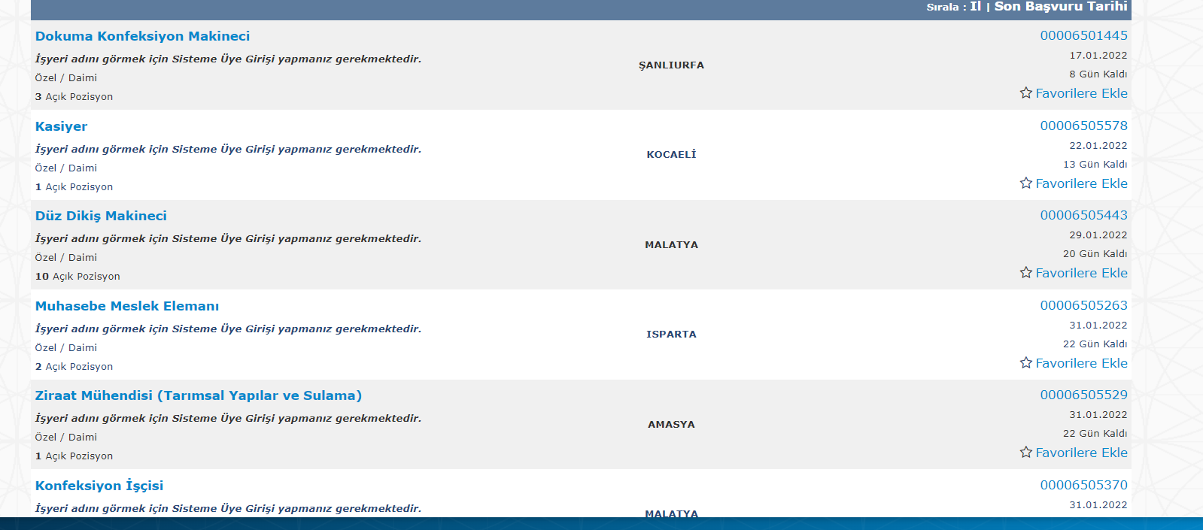
 | TD-70 | ARAMA MOTORU DENEME | 1-İşkur E-Şubesi adresi browsera girilerek sayfasına girilir. 2.ÜST YAŞ SINIRI VERİSİ GİRİLİR | E-Şube Adresi https://esube.iskur.gov.tr/Istihdam/AcikIsIlanAra.aspx ARAMA:YAZILIM | ARAMA MOTORUNA 'YAZILIM' KELİMESİ YAZILIP ARATILINCA YAZILIM İLE BAŞLAYANLARI GÖSTERİR | KALDI | 45 | 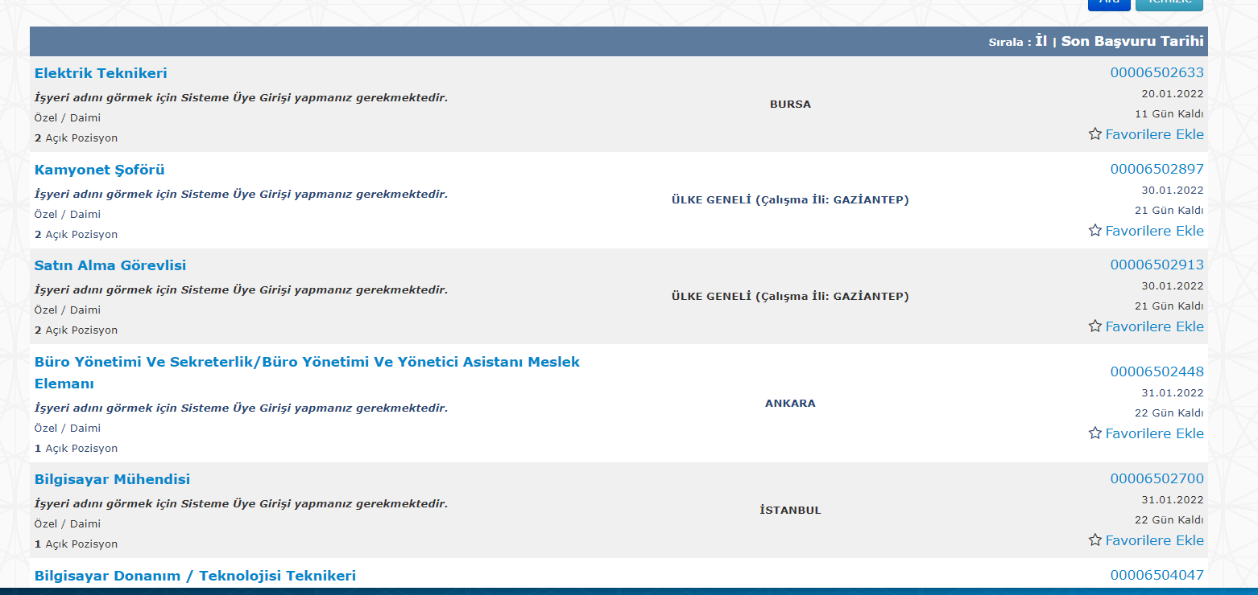
 | TD-71 | ARAMA MOTORU DENEME | 1-İşkur E-Şubesi adresi browsera girilerek sayfasına girilir. 2.ÜST YAŞ SINIRI VERİSİ GİRİLİR | E-Şube Adresi https://esube.iskur.gov.tr/Istihdam/AcikIsIlanAra.aspx ARAMA:YAZILIM TEST | ARAMA MOTORUNA 'YAZILIM TEST' KELİMESİ YAZILIP ARATILINCA YAZILIM TEST İLE BAŞLAYANLARI GÖSTERİR | KALDI | 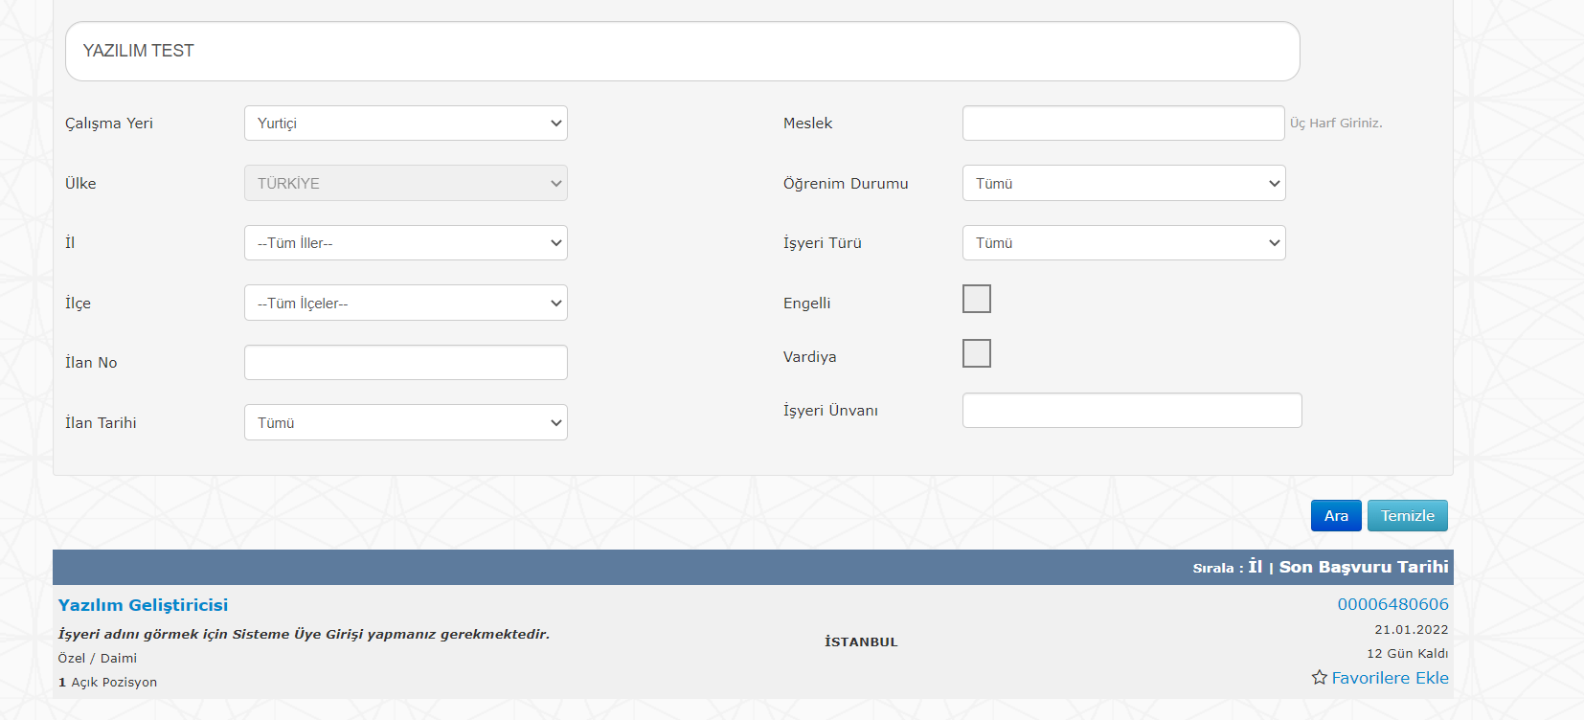 46
 | TD-72 | ARAMA MOTORU DENEME | 1-İşkur E-Şubesi adresi browsera girilerek sayfasına girilir. 2.ÜST YAŞ SINIRI VERİSİ GİRİLİR | E-Şube Adresi https://esube.iskur.gov.tr/Istihdam/AcikIsIlanAra.aspx ARAMA:YAZILIM GELİŞTİRİCİSİ | ARAMA MOTORUNA 'YAZILIM GELİŞTİRİCİSİ' KELİMESİ YAZILIP ARATILINCA YAZILIM GELİŞTİRİCİSİ İLE BAŞLAYANLARI GÖSTERİR | GEÇTİ
 | TD-73 | ARAMA MOTORU DENEME | 1-İşkur E-Şubesi adresi browsera girilerek sayfasına girilir. 2.ÜST YAŞ SINIRI VERİSİ GİRİLİR | E-Şube Adresi https://esube.iskur.gov.tr/Istihdam/AcikIsIlanAra.aspx ARAMA:123 | HATA MESAJI VERMESİ GEREKİR | KALDI | 47 | 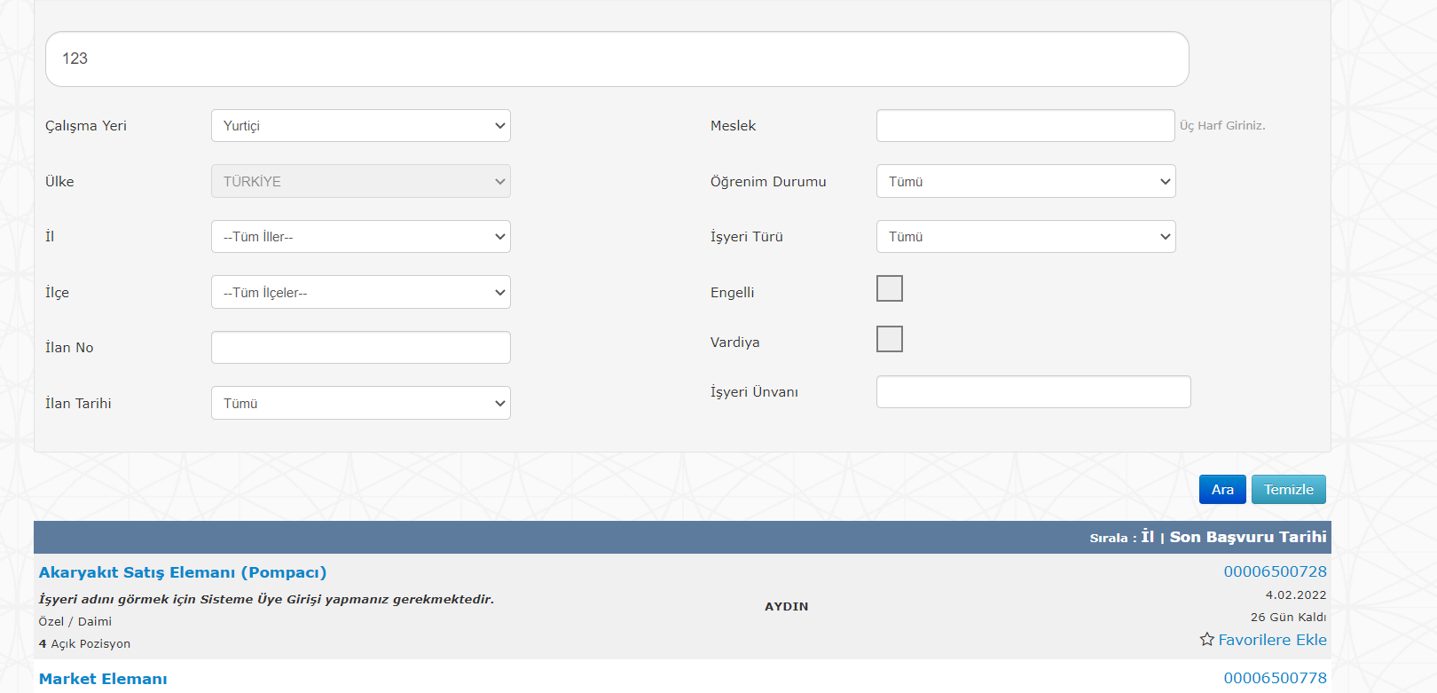
 | TD-74 | İL DENEME | 1-İşkur E-Şubesi adresi browsera girilerek sayfasına girilir. 2.İL VERİSİ GİRİLİR | E-Şube Adresi https://esube.iskur.gov.tr/Istihdam/AcikIsIlanAra.aspx İL:İSTANBUL | İSTANBULDAKİ İŞ İLANLARI GÖSTERMESİ GEREKİR | GEÇTİ
 | TD-75 | İLÇE DENEME | 1-İşkur E-Şubesi adresi browsera girilerek sayfasına girilir. 2.İLÇE VERİSİ GİRİLİR | E-Şube Adresi https://esube.iskur.gov.tr/Istihdam/AcikIsIlanAra.aspx İLÇE:TUZLA | İSTANBUL TUZLA DAKİ İŞ İLANLARI GÖSTERMESİ GEREKİR | GEÇTİ
 | TD-76 | İLÇE DENEME | 1-İşkur E-Şubesi adresi browsera girilerek sayfasına girilir. 2.İLÇE VERİSİ GİRİLİR | E-Şube Adresi https://esube.iskur.gov.tr/Istihdam/AcikIsIlanAra.aspx İLÇE: | İL SEÇİLMEDEN İLÇE SEÇİLMEMESİ GEREKİR | GEÇTİ
 | TD-77 | İLAN NO DENEME | 1-İşkur E-Şubesi adresi browsera girilerek sayfasına girilir. 2.İLAN NO VERİSİ GİRİLİR | E-Şube Adresi https://esube.iskur.gov.tr/Istihdam/AcikIsIlanAra.aspx İLAN NO: | İLAN NOSUNA HARF VE KARAKTER GİRİLMEMESİ GEREKİR | GEÇTİ
 | TD-78 | İLAN NO DENEME | 1-İşkur E-Şubesi adresi browsera girilerek sayfasına girilir. 2.İLAN NO VERİSİ GİRİLİR | E-Şube Adresi https://esube.iskur.gov.tr/Istihdam/AcikIsIlanAra.aspx İLAN NO:123 | 123 NO LU İLAN YOKSA GÖSTERMEMESİ VE ' Aradığınız kriterlere uygun kayıt bulunamadı.' UYARISI VERMELİDİR | GEÇTİ
 | TD-79 | İLAN NO DENEME | 1-İşkur E-Şubesi adresi browsera girilerek sayfasına girilir. 2.İLAN NO VERİSİ GİRİLİR | E-Şube Adresi https://esube.iskur.gov.tr/Istihdam/AcikIsIlanAra.aspx İLAN NO:12345678900 | MAX KARAKTER 11 OLMALIDIR | GEÇTİ
 | TD-80 | İLAN NO DENEME | 1-İşkur E-Şubesi adresi browsera girilerek sayfasına girilir. 2.İLAN NO VERİSİ GİRİLİR | E-Şube Adresi https://esube.iskur.gov.tr/Istihdam/AcikIsIlanAra.aspx İLAN NO:00006505578 | 00006505578 NOLU İLANI GÖSTERMELİ | GEÇTİ
 | TD-81 | İLAN TARİHİ DENEME | 1-İşkur E-Şubesi adresi browsera girilerek sayfasına girilir. 2.İLAN TARİHİ VERİSİ GİRİLİR | E-Şube Adresi https://esube.iskur.gov.tr/Istihdam/AcikIsIlanAra.aspx İLAN TARİHİ:TÜMÜ | TÜM İLANLARI GÖSTERİR | GEÇTİ
 | TD-82 | İLAN TARİHİ DENEME | 1-İşkur E-Şubesi adresi browsera girilerek sayfasına girilir. 2.İLAN TARİHİ VERİSİ GİRİLİR | E-Şube Adresi https://esube.iskur.gov.tr/Istihdam/AcikIsIlanAra.aspx İLAN TARİHİ:24 | SON 24 SAATTE OLUŞTURULAN İLANLARI GÖSTERİR | GEÇTİ
 | TD-83 | İLAN TARİHİ DENEME | 1-İşkur E-Şubesi adresi browsera girilerek sayfasına girilir. 2.İLAN TARİHİ VERİSİ GİRİLİR | E-Şube Adresi https://esube.iskur.gov.tr/Istihdam/AcikIsIlanAra.aspx İLAN TARİHİ:1 HAFTA | SON 1 HAFTADA OLUŞTURULAN İLANLARI GÖSTERİR | GEÇTİ
 | TD-84 | İLAN TARİHİ DENEME | 1-İşkur E-Şubesi adresi browsera girilerek sayfasına girilir. 2.İLAN TARİHİ VERİSİ GİRİLİR | E-Şube Adresi https://esube.iskur.gov.tr/Istihdam/AcikIsIlanAra.aspx İLAN TARİHİ:SON 15 GÜN | SON 15 GÜNDE OLUŞTURULAN İLANLARI GÖSTERİR | GEÇTİ
 | TD-85 | MESLEK DENEME | 1-İşkur E-Şubesi adresi browsera girilerek sayfasına girilir. 2.MESLEK VERİSİ GİRİLİR | E-Şube Adresi https://esube.iskur.gov.tr/Istihdam/AcikIsIlanAra.aspx İLAN MESLEK:A | SONUÇ GÖSTERMEMESİ GEREKİR | KALDI | 48 | 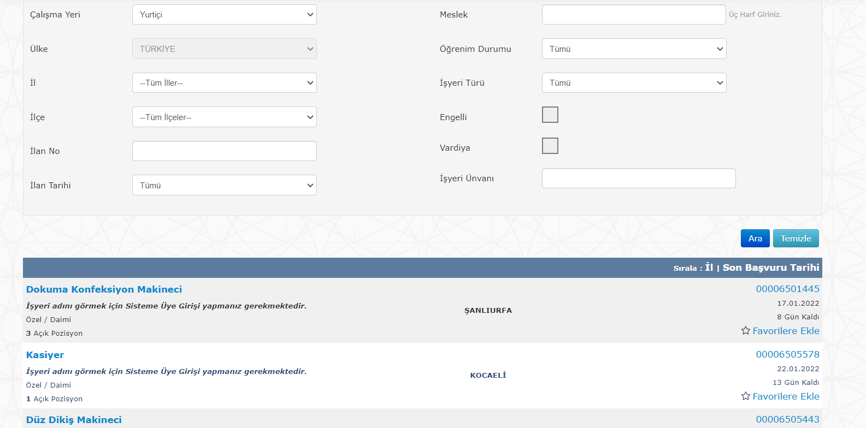 | EN AZ 3 HARF GİRİLMESİ GEREKİR
 | TD-86 | MESLEK DENEME | 1-İşkur E-Şubesi adresi browsera girilerek sayfasına girilir. 2.MESLEK VERİSİ GİRİLİR | E-Şube Adresi https://esube.iskur.gov.tr/Istihdam/AcikIsIlanAra.aspx İLAN MESLEK:AB | SONUÇ GÖSTERMEMESİ GEREKİR | KALDI | 49
 | TD-87 | MESLEK DENEME | 1-İşkur E-Şubesi adresi browsera girilerek sayfasına girilir. 2.MESLEK VERİSİ GİRİLİR | E-Şube Adresi https://esube.iskur.gov.tr/Istihdam/AcikIsIlanAra.aspx İLAN MESLEK:ABS | ABS İLE İLGİLİ SONUÇLARI GÖSTERMESİ GEREKİR | KALDI | 50 | 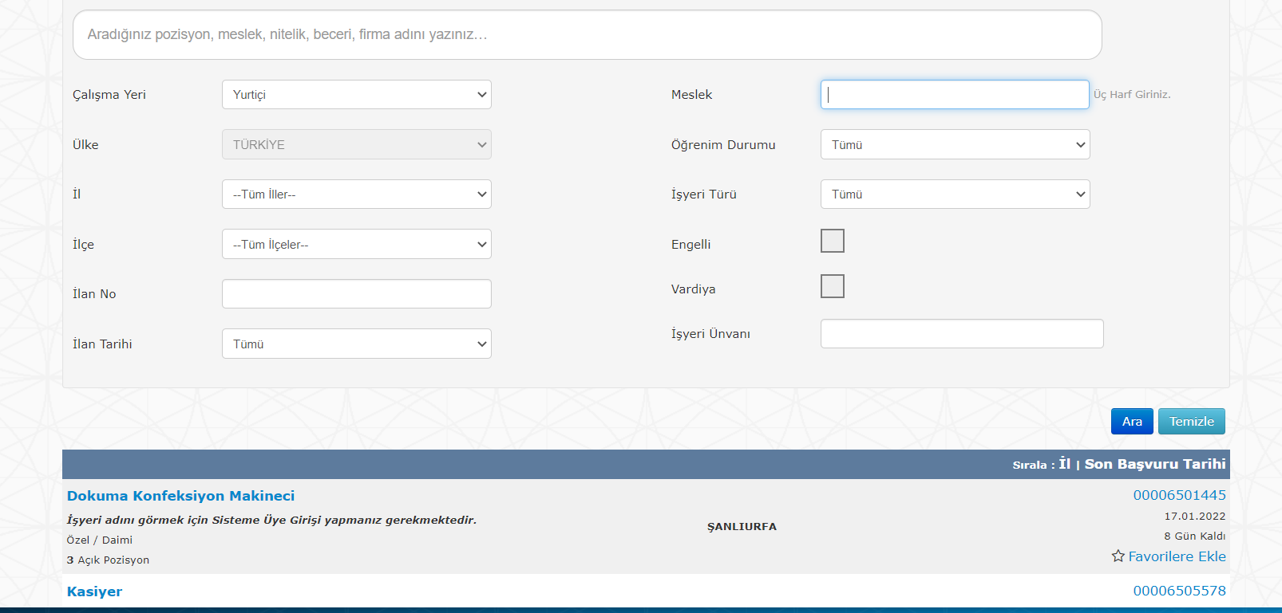 | OLMAYAN MESLEKLERİ GÖSTERİYOR
 | TD-88 | MESLEK DENEME | 1-İşkur E-Şubesi adresi browsera girilerek sayfasına girilir. 2.MESLEK VERİSİ GİRİLİR | E-Şube Adresi https://esube.iskur.gov.tr/Istihdam/AcikIsIlanAra.aspx İLAN MESLEK:YAZILIM | Yazılım Destek Uzmanı İLE İLGİLİ SONUÇLARI GÖSTERMESİ GEREKİR | KALDI | 51 |  | EL İLE GİRİLMİŞTİR
 | TD-89 | MESLEK DENEME | 1-İşkur E-Şubesi adresi browsera girilerek sayfasına girilir. 2.MESLEK VERİSİ GİRİLİR | E-Şube Adresi https://esube.iskur.gov.tr/Istihdam/AcikIsIlanAra.aspx İLAN MESLEK:Yazılım Destek Uzmanı | Yazılım Destek Uzmanı İLE İLGİLİ SONUÇLARI GÖSTERMESİ GEREKİR | GEÇTİ |  |  | YAZILIM DESTEK UZMANI YAZILIP SEÇİLMİŞTİR,BU SAYEDE ÇALIŞMAKTADIR
 | TD-90 | MESLEK DENEME | 1-İşkur E-Şubesi adresi browsera girilerek sayfasına girilir. 2.MESLEK VERİSİ GİRİLİR | E-Şube Adresi https://esube.iskur.gov.tr/Istihdam/AcikIsIlanAra.aspx İLAN MESLEK:123 | SONUÇ GÖSTERMEMESİ GEREKİR | KALDI | 52 |  | SAYI GİRİLMEMELİ
 | TD-91 | ÖĞRENİM DURUMU DENEME | 1-İşkur E-Şubesi adresi browsera girilerek sayfasına girilir. 2.ÖĞRENİM DURUMU VERİSİ GİRİLİR | E-Şube Adresi https://esube.iskur.gov.tr/Istihdam/AcikIsIlanAra.aspx İLAN ÖĞRENİM DURUMU:HEPSİ | BÜTÜN ÖĞRENİM DURUMLARI ÇALIŞIYOR | GEÇTİ
 | TD-92 | İŞ YERİ TÜRÜ DENEME | 1-İşkur E-Şubesi adresi browsera girilerek sayfasına girilir. 2.İŞ YERİ TÜRÜ VERİSİ GİRİLİR | E-Şube Adresi https://esube.iskur.gov.tr/Istihdam/AcikIsIlanAra.aspx İLAN İŞ YERİ TÜRÜ:ÖZEL | ÖZEL İŞ YERİ TÜRLERİ OLAN BÜTÜN SONUÇLARI GÖSTERMESİ GEREKİR | GEÇTİ
 | TD-93 | İŞ YERİ TÜRÜ DENEME | 1-İşkur E-Şubesi adresi browsera girilerek sayfasına girilir. 2.İŞ YERİ TÜRÜ VERİSİ GİRİLİR | E-Şube Adresi https://esube.iskur.gov.tr/Istihdam/AcikIsIlanAra.aspx İLAN İŞ YERİ TÜRÜ:KAMU | KAMU İŞ YERİ TÜRLERİ OLAN BÜTÜN SONUÇLARI GÖSTERMESİ GEREKİR | GEÇTİ
 | TD-94 | İŞ YERİ TÜRÜ DENEME | 1-İşkur E-Şubesi adresi browsera girilerek sayfasına girilir. 2.İŞ YERİ TÜRÜ VERİSİ GİRİLİR | E-Şube Adresi https://esube.iskur.gov.tr/Istihdam/AcikIsIlanAra.aspx İLAN İŞ YERİ TÜRÜ:KAMU | KAMU İŞ YERİ SEÇİMİNDEN SONRA KİŞİSEL DURUM-ÇALIŞMA PERİYODU COMBOBOXLARINI GÖSTERME | GEÇTİ
 | TD-95 | İŞ YERİ TÜRÜ DENEME | 1-İşkur E-Şubesi adresi browsera girilerek sayfasına girilir. 2.İŞ YERİ TÜRÜ VERİSİ GİRİLİR | E-Şube Adresi https://esube.iskur.gov.tr/Istihdam/AcikIsIlanAra.aspx İLAN İŞ YERİ TÜRÜ:YABANCI İŞ VEREN | YABANCI İŞ VEREN İŞ YERİ TÜRLERİ OLAN BÜTÜN SONUÇLARI GÖSTERMESİ GEREKİR | GEÇTİ
 | TD-96 | İŞ YERİ TÜRÜ DENEME | 1-İşkur E-Şubesi adresi browsera girilerek sayfasına girilir. 2.İŞ YERİ TÜRÜ VERİSİ GİRİLİR | E-Şube Adresi https://esube.iskur.gov.tr/Istihdam/AcikIsIlanAra.aspx İLAN İŞ YERİ TÜRÜ:BİREYSEL İŞ VEREN | BİREYSEL İŞ YERİ TÜRLERİ OLAN BÜTÜN SONUÇLARI GÖSTERMESİ GEREKİR | GEÇTİ
 | TD-97 | ENGELLİ DENEME | 1-İşkur E-Şubesi adresi browsera girilerek sayfasına girilir. 2.ENGELLİ RADİO BUTONU | E-Şube Adresi https://esube.iskur.gov.tr/Istihdam/AcikIsIlanAra.aspx İLAN ENGELLİ RADİO BUTTON: İŞARETLİ | ENGELLİ İŞ İLANLARINI GÖSTERMESİ GEREKİR | GEÇTİ
 | TD-98 | ENGELLİ DENEME | 1-İşkur E-Şubesi adresi browsera girilerek sayfasına girilir. 2.ENGELLİ RADİO BUTONU | E-Şube Adresi https://esube.iskur.gov.tr/Istihdam/AcikIsIlanAra.aspx İLAN ENGELLİ RADİO BUTTON: İŞARETSİZ | ENGELLİ İŞ İLANLARINI GÖSTERMEMESİ GEREKİR | GEÇTİ
 | TD-99 | VARDİYA DENEME | 1-İşkur E-Şubesi adresi browsera girilerek sayfasına girilir. 2.VARDİYA RADİO BUTTON | E-Şube Adresi https://esube.iskur.gov.tr/Istihdam/AcikIsIlanAra.aspx İLAN VARDİYA RADİO BUTTON: İŞARETSİZ | VARDİYALI İŞ İLANLARINI GÖSTERMEMESİ GEREKİR | GEÇTİ
 | TD-100 | VARDİYA DENEME | 1-İşkur E-Şubesi adresi browsera girilerek sayfasına girilir. 2.VARDİYA RADİO BUTTON | E-Şube Adresi https://esube.iskur.gov.tr/Istihdam/AcikIsIlanAra.aspx İLAN ENGELLİ RADİO BUTTON:İŞARETLİ | VARDIYALI İŞ İLANLARINI GÖSTERMESİ GEREKİR | GEÇTİ

